Titel_Title
Statistik 2024:25
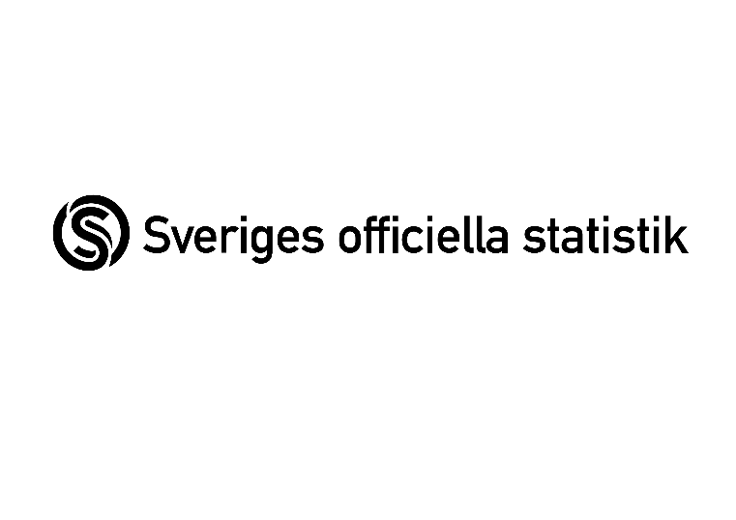

 | Kommersiell linjetrafik på väg 2023
 | Commercial scheduled public transport on road 2023

 | Publiceringsdatum: 2024-06-28 / Date of publication: June 28, 2024

 | Kontaktpersoner Trafikanalys: / Contact persons:
 | Fredrik Söderbaum
 | tel: 010-414 42 23, e-post: | fredrik.soderbaum@trafa.se

 | Filippa Egnér
 | tel: 010-414 42 24, e-post: | filippa.egner@trafa.se

Kort om statistiken_In brief
Kort om statistiken/The Statistics in Brief
Statistikens ändamål och innehåll
Statistiken syftar till att beskriva den kommersiella linjetrafiken på väg i Sverige: den service som erbjuds samt hur tjänsterna nyttjas.
Statistiken innehåller uppgifter om resor och personkilometer, samt planerat och utfört utbud. Statistiken presenteras i två huvudgrupper: regional och interregional vägtrafik.
Statistikens framställning
Statistiken bygger på en totalundersökning av de företag och organisationer som bedrivit kommersiell tidtabellbunden persontrafik på väg i Sverige. Uppgifterna samlas in med en webbenkät.
Företag eller organisationer som bedriver kommersiell tidtabellbunden trafik ska rapportera uppgifter om sina tidtabeller till Samtrafiken i Sverige AB. Dessa tidtabeller bearbetas för att identifiera de företag och organisationerna ska ingå i undersökningen. Det är även utifrån dessa tidtabeller som det planerade utbudet beräknas.
Statistikens kvalitet
Statistikens tillförlitlighet påverkas i hög grad av uppgiftslämnarnas förmåga och metoder att mäta undersökningsvariablerna. Några variabler är förhållandevis komplicerade och omgärdade av noggranna definitioner. Den källa som mest påverkar osäkerheten i resultaten är bortfall. Årets svarsandelen uppgår till 95 procent.
Purpose and content of the statistics
These statistics are intended to describe regularly scheduled commercial services by road in Sweden, i.e., the services offered and how they are used.
The statistics include information about trips, passenger-kilometres, and offered services scheduled and delivered. The statistics are presented in two main groups, i.e., regional and inter-regional road traffic.
Generating the statistics
The statistics are based on a total survey of the companies and organisations that have operated commercial scheduled passenger services by road in Sweden. The data are gathered via an online questionnaire.
Companies and organisations that operate scheduled commercial services must submit information about their schedules to Samtrafiken i Sverige AB. These schedules are processed to identify those companies and organisations to be included in the survey. The planned service offerings are also calculated based on these schedules.
Statistical quality
The reliability of the statistics is greatly affected by the respondent's ability and the methods used to measure the survey variables. Some variables are relatively complicated and are bound by precise definitions. Non-responses are the source of the largest impact on the uncertainty of the results. The response rate for this year was 95%

